Накладная-№3
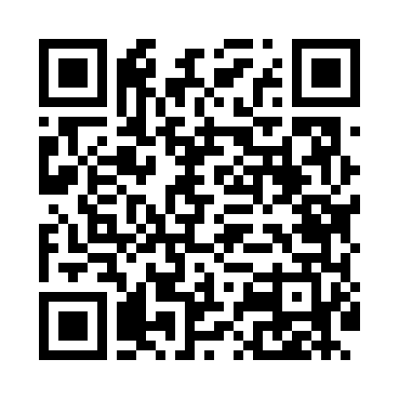
Номер товарно-транспортной накладной: |  |  | Торговый представитель: Amriyev Muhammad
Поставщик: Toshkent falcon fly 2 |  |  | Телефон торгового представителя: +998972880505
Дата отгрузки: 04.11.2025 |  |  | Контрагент: """" Klient
Дата консигнации: |  |  | Адрес:
Доставщик: |  |  | Телефон:
Телефон доставщика:
Время заказа: 04.11.2025 18:22:34
№ | Штрих-код | Название товаров (работ,услуг) | Количество | Количество в кейсе | Цена | Сумма
 |  |  | 167 |  |  | 266.3
1 | 1164120121042013 | Стакан стеклянный E-11-42 | 4 | 4 шт. | 2.60 | 10.40
2 | 6915645645056 | Соус учун махсус идиш 7x7x3.8 sm DB-59-15 | 12 | 12 шт. | 0.60 | 7.20
3 | 6915646559406 | Пластмасса ликоб 4.2" D176142 4.2" 10.5x10.5x 5.5 sm DB-59-40 | 20 | 20 шт. | 0.90 | 18
4 | 6915649156084 | Пластиковый салатница DB-59-79 | 20 | 20 шт. | 1.30 | 26
5 | 2016245473644 | Пластмассовый столовый поднос 34.5*24.5*2.3 X P-11-13 | 20 | 20 шт. | 1.60 | 32
6 | 2011484716736 | Пластмассовый столовый поднос 40*30*2.3 XP-11 -14 | 5 | 5 шт. | 1.90 | 9.50
7 | 6354080130893 | Деревянная разделочная доска 35CM DB-130-89 | 6 | 6 шт. | 4.30 | 25.80
8 | 6900007212137 | Форма для пиццы круглая сетка 33CM DB-5-95 | 6 | 6 шт. | 2.20 | 13.20
9 | 9603251009245 | Металлическая лопатка для пиццы из нержавеюще й стали 12 61cm XP-92-4 | 1 | 1 шт. | 14.50 | 14.50
10 | 6124785375345 | Лопатка металлическая 2850 DB-3-102 | 2 | 2 шт. | 1.80 | 3.60
11 | 6914021450024 | Чайник заварочный, стеклянный желтого цвета 1 L DB-78-34 | 10 | 10 шт. | 2 | 20
12 | 6935890861339 | Керамический Чашка с Тарелкой 12PCS COFFEE CU P&SAUCER DB-86-133 | 2 | 2 шт. | 12 | 24
13 | 6124785336759 | Лопатка металлическая 2362 DB-3-101 | 6 | 6 шт. | 1.60 | 9.60
14 | 6805019698859 | Сервировочные коврики 30*45 DB-98-85 | 24 | 24 шт. | 0.90 | 21.60
15 | 6998798654656 | Металлическая подставка для Бумаги KD61-7915, Tissue Rack DB-2-18 | 5 | 5 шт. | 0.90 | 4.50
16 | 6689200307481 | Металл санчқи DB-7-48 | 24 | 24 шт. | 1.10 | 26.40
Итого: 266.3$|->UZS: 3,328,750.00

